wykresy PL_UE 45_18
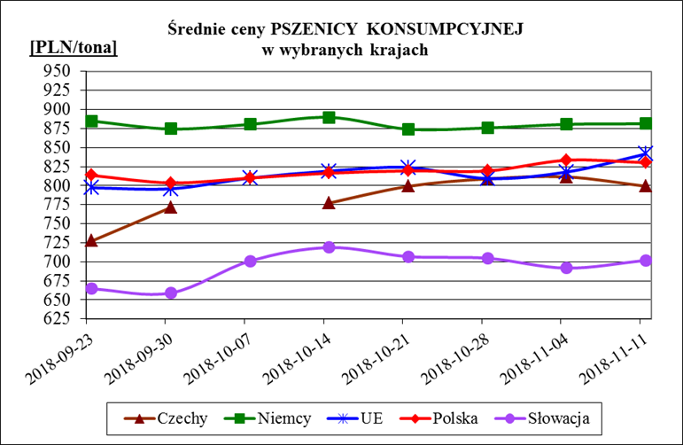
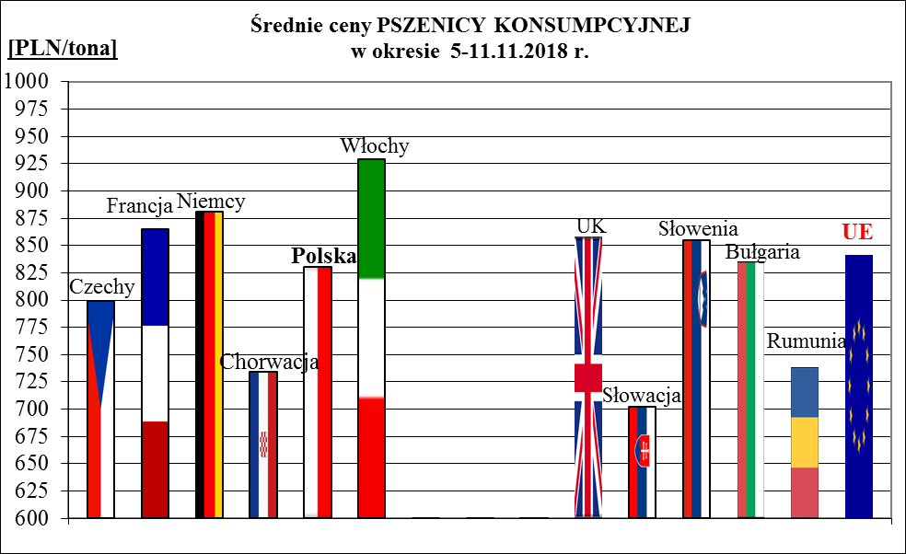
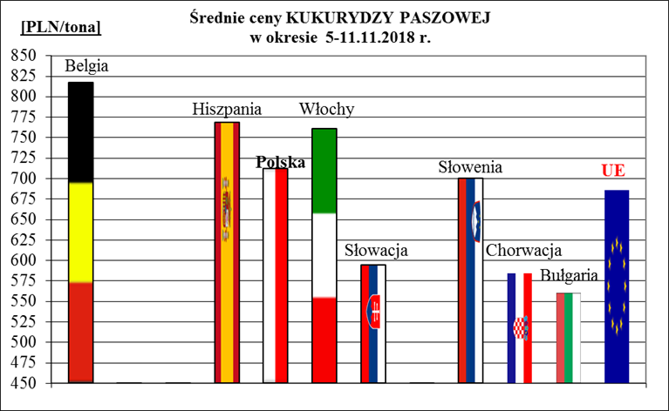
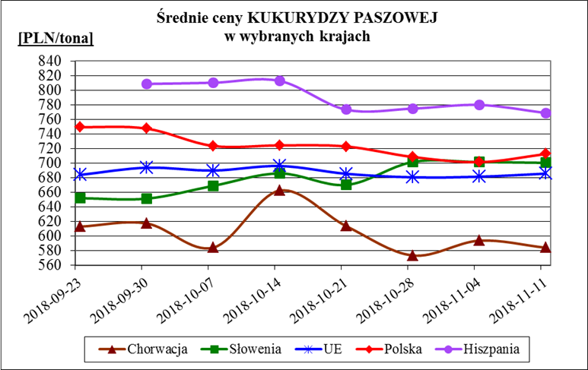
Porównanie średnich cen ziarna w Polsce i w UE za okres: | 5 - 11 listopada 2018r.

